关系图
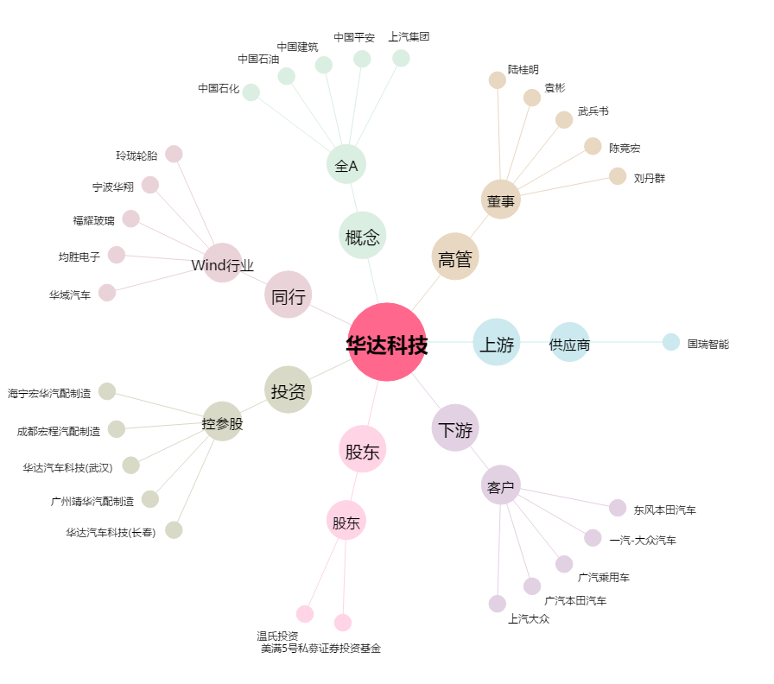
华达科技[603358.SH] - 关系概览图

